Навигация по каталогу
Каталог продукции |  |  |  | Реквизиты
Подсказка: для того чтобы открыть нужную категорию нажмите на название или вкладку
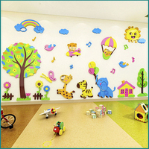 | 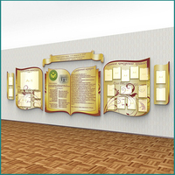 | 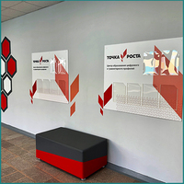 | 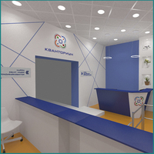 | Общество с ограниченной ответственностью «Адвентер» 188802, ЛО, г.Выборг, ул. Данилова, д.15 корп.1, оф.248 Тел. 8 800 550 13 14 эл.почта: info@adventer.su Сайт: www.adventer.su ИНН: 4704097388 КПП: 470401001 ОГРН: 1154704001264 ОКПО: 23384032 ОКАТО: 41417000000 ОКВЭД: 46.49, 73.11 ОКОГУ: 4210014 ОКТМО: 41615101001 Расчетный счет: 40702810555390000762 Кор. счет: 30101810500000000653 БИК: 044030653 Банк: Северо-Западный банк ПАО Сбербанк г. Санкт-Петербург Упрощенная система налогообложения – без НДС.
СТЕНДЫ ДЛЯ ДЕТСКОГО САДА (ДОУ) | СТЕНДЫ ДЛЯ ШКОЛ | СТЕНДЫ ДЛЯ ЦЕНТРА "ТОЧКА РОСТА" | СТЕНДЫ ДЛЯ ЦЕНТРА "КВАНТОРИУМ"
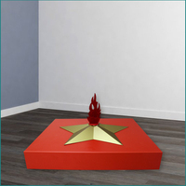 |  | 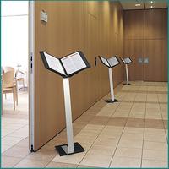 | 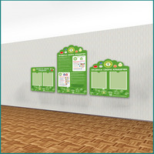
ВЕЛИКАЯ ОТЕЧЕСТВЕННАЯ ВОЙНА | ИНТЕРЬЕРНЫЕ ЧАСЫ | СТОЙКИ ИНФОРМАЦИИ | СТЕНДЫ ПО ЭКОЛОГИИ
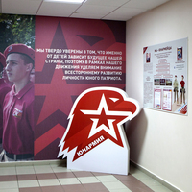 | 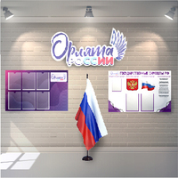 | 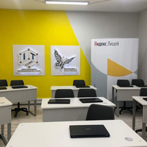
СТЕНДЫ ЮНАРМИЯ | СТЕНДА ОРЛЯТА РОССИИ | СТЕНДЫ ДЛЯ ЦЕНТРА IT-КУБ

СТЕНДЫ ДЛЯ ДЕТСКОГО САДА (ДОУ)
<= НА ГЛАВНУЮ |  | СТЕНДЫ ДЛЯ ДЕТСКОГО САДА (ДОУ)
Подсказка: для того чтобы открыть позицию на сайте нажмите на наименование/фото товара
НАВИГАЦИОННЫЕ ТАБЛИЧКИ
№ | Фото | Наименование | Артикул | Описание | Цена
1 | 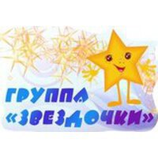 | Навигационная табличка для групп детского сада ЗВЁЗДОЧКИ 033 | 66295028 | Комплектация: 1 табличкаРазмер одной таблички: 300х3х200 мм Материал: ПВХ пластик 3 мм; самоклеющаяся плёнка (полноцветная печать 1440 dpi); защитная матовая ламинация. | 370 ₽
2 |  | Навигационная табличка для групп в детском саду КАПЕЛЬКА 049 | 66343891 | Комплектация: 1 табличкаРазмер одной таблички: 300х3х100 мм Материал: ПВХ пластик 3 мм; самоклеющаяся плёнка (полноцветная печать 1440 dpi); защитная матовая ламинация. | 320 ₽
ЗНАКИ И ПЛАНЫ ЭВАКУАЦИИ
№ | Фото | Наименование | Артикул | Описание | Цена
1 | 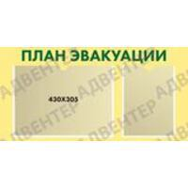 | Стенд ПЛАН ЭВАКУАЦИИ с карманами 1829 | 325478443 | Стенд оснащён: один карман формата А4 ветикальной ориентации, один карман размером 430х305 мм. Размер: 800х3х400 мм Материал: ПВХ пластик 3 мм; ПЭТ 0,5 мм; вспененный скотч; самоклеющаяся плёнка; защитная матовая ламинация. | 1620 ₽
ИНФОРМАЦИЯ ДЛЯ РОДИТЕЛЕЙ
№ | Фото | Наименование | Артикул | Описание | Цена
1 |  | Стенд ДЛЯ ВАС, РОДИТЕЛИ с карманами А4 ЗВЁЗДОЧКИ 029 | 66293822 | Комплектация: 1 стенд фигурный с карманами А4. Размер: 1300х3х650 мм Материал: ПВХ пластик 3 мм; ПЭТ 0,5 мм; вспененный скотч; самоклеющаяся плёнка (полноцветная печать 1440 dpi); защитная матовая ламинация. | 5300 ₽
2 | 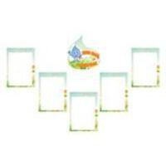 | Комплект табличек ДЛЯ ВАС, РОДИТЕЛИ 6 элементов с карманами КАПЕЛЬКА 042 | 66297006 | Комплектация: 5 табличек с карманами А4, фигурная интерьерная табличка. Размер: 300х3х300 мм - 1 шт; 250х3х350 мм - 5 шт. Материал: ПВХ пластик 3 мм; ПЭТ 0,5 мм; вспененный скотч; самоклеющаяся плёнка (полноцветная печать); защитная матовая ламинация. | 2510 ₽
БЕЗОПАСНОСТЬ
№ | Фото | Наименование | Артикул | Описание | Цена
1 | 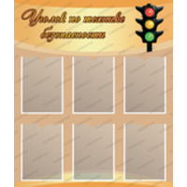 | Стенд УГОЛОК ПО ТЕХНИКЕ БЕЗОПАСНОСТИ с карманами А4 009 | 66218895 | Размер: 850х3х1000 ммРазмер кармана: А4 (6 шт) Материал: ПВХ пластик 3 мм; ПЭТ 0,5 мм; вспененный скотч; самоклеющаяся плёнка (полноцветная печать 1440 dpi); защитная матовая ламинация. | 4110 ₽
2 | 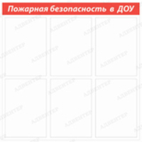 | Стенд ПОЖАРНАЯ БЕЗОПАСНОСТЬ В ДОУ с карманами А4 160 | 74233087 | Комплектация: стенд с карманами А4 (6 шт) Размер: 700х3х700 мм Материал: ПВХ пластик 3 мм; ПЭТ 0,5 мм; вспененный скотч; цветная плёнка. | 2090 ₽
ПРАВИЛА ДОРОЖНОГО ДВИЖЕНИЯ
№ | Фото | Наименование | Артикул | Описание | Цена
1 | 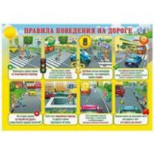 | Стенд ПРАВИЛА ПОВЕДЕНИЯ ПО ДОРОГЕ 322 | 92437150 | Размер: 700х3х500 мм Материал: ПВХ пластик 3 мм; самоклеющаяся плёнка (полноцветная печать 1440 dpi); защитная матовая ламинация. | 1620 ₽
2 | 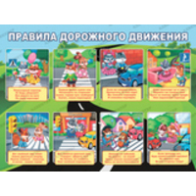 | Стенд ПРАВИЛА ДОРОЖНОГО ДВИЖЕНИЯ 332 | 92438204 | Размер: 800х3х600 мм. Материал: ПВХ пластик 3 мм; самоклеющаяся плёнка (полноцветная печать 1440 dpi); защитная матовая ламинация. | 2220 ₽
ДЕЖУРСТВО
№ | Фото | Наименование | Артикул | Описание | Цена
1 | 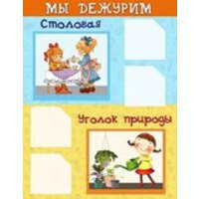 | Стенд МЫ ДЕЖУРИМ с карманами 022 | 66287504 | Комплектация: стенд с карманами 100х100 мм (4 шт) Размер: 380х3х490 мм Материал: ПВХ пластик 3 мм; ПЭТ 0,5 мм; вспененный скотч; самоклеющаяся плёнка (полноцветная печать 1440 dpi); защитная матовая ламинация. | 840 ₽
2 |  | Стенд МЫ ДЕЖУРИМ с карманами 023 | 66288108 | Комплектация: стенд с карманами 50х50 мм (4 шт) Размер: 350х3х200 мм Материал: ПВХ пластик 3 мм; ПЭТ 0,5 мм; вспененный скотч; самоклеющаяся плёнка (полноцветная печать 1440 dpi); защитная матовая ламинация. | 410 ₽
ИНФОРМАЦИОННЫЕ СТЕНДЫ
№ | Фото | Наименование | Артикул | Описание | Цена
1 | 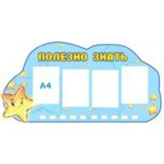 | Стенд ПОЛЕЗНО ЗНАТЬ с карманами А4 030 | 66293939 | Комплектация: стенд с карманами А4 (4 шт) Размер: 1300х3х650 мм. Материал: ПВХ пластик 3 мм; ПЭТ 0,5 мм; вспененный скотч; самоклеющаяся плёнка (полноцветная печать 1440 dpi); защитная матовая ламинация. | 4330 ₽
2 | 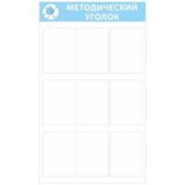 | Стенд МЕТОДИЧЕСКИЙ УГОЛОК с карманами А4 043 | 66297161 | Комплектация: стенд с карманами А4 (9 шт) Размер: 700х3х1200 мм. Материал: ПВХ пластик 3 мм; ПЭТ 0,5 мм; вспененный скотч; самоклеющаяся плёнка (полноцветная печать 1440 dpi); защитная матовая ламинация. | 3310 ₽
КАЛЕНДАРЬ ПРИРОДЫ
№ | Фото | Наименование | Артикул | Описание | Цена
1 | 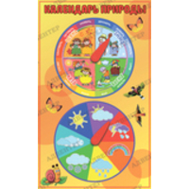 | Игровой стенд КАЛЕНДАРЬ ПРИРОДЫ 002 | 66205297 | Размер: 300х3х500 мм. Материал: ПВХ пластик 3 мм; самоклеющаяся плёнка (полноцветная печать 1440 dpi); защитная матовая ламинация. | 980 ₽
2 | 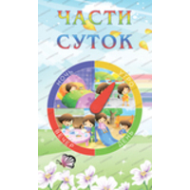 | Игровой стенд КАЛЕНДАРЬ ЧАСТИ СУТОК 172 | 75343705 | Размер: 300х3х500 мм. Материал: ПВХ пластик 3 мм; самоклеющаяся плёнка (полноцветная печать 1440 dpi); защитная матовая ламинация. | 980 ₽
СОВЕТЫ СПЕЦИАЛИСТОВ
№ | Фото | Наименование | Артикул | Описание | Цена
1 | 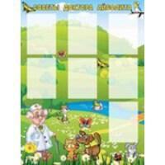 | Стенд СОВЕТЫ ДОКТОРА АЙБОЛИТА с карманами А4 015 | 66282590 | Комплектация: стенд с карманами А4 (7 шт - вертикальной ориентации). Размер: 900х3х1200 мм. Материал: ПВХ пластик 3 мм; ПЭТ 0,5 мм; вспененный скотч; самоклеющаяся плёнка (полноцветная печать 1440 dpi); защитная матовая ламинация. | 4250 ₽
2 | 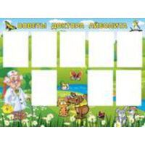 | Стенд СОВЕТЫ ДОКТОРА АЙБОЛИТА с карманами А4 016 | 66282738 | Комплектация: стенд с карманами А4 (8 шт - вертикальной ориентации). Размер: 1200х3х900 мм. Материал: ПВХ пластик 3 мм; ПЭТ 0,5 мм; вспененный скотч; самоклеющаяся плёнка (полноцветная печать 1440 dpi); защитная матовая ламинация. | 4250 ₽
СПОРТ
№ | Фото | Наименование | Артикул | Описание | Цена
1 | 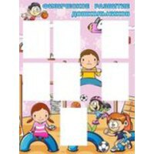 | Стенд ФИЗИЧЕСКОЕ РАЗВИТИЕ ДОЖКОЛЬНИКОВ с карманами А4 111 | 66459038 | Комплектация (выбирается при заказе): стенд с карманами А4 (7/8 шт - вертикальной ориентации). Размер: 900х3х1200 мм. Материал: ПВХ пластик 3 мм; ПЭТ 0,5 мм; вспененный скотч; самоклеющаяся плёнка (полноцветная печать 1440 dpi); защитная матовая ламинация. | 4150 ₽
2 | 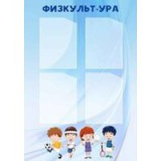 | Стенд ФИЗКУЛЬТУРА с карманами А4 257 | 92423428 | Комплектация: стенд с карманами А4 (4 шт - вертикальной ориентации). Размер: 700х3х1000 мм. Материал: ПВХ пластик 3 мм; ПЭТ 0,5 мм; вспененный скотч; самоклеющаяся плёнка (полноцветная печать 1440 dpi); защитная матовая ламинация. | 2760 ₽
ИНТЕРЬЕРНЫЕ НАКЛЕЙКИ
№ | Фото | Наименование | Артикул | Описание | Цена
1 |  | Наклейка для группы в детском саду ЗВЁЗДОЧКА 146 | 66900631 | Вариант (выбирается при заказе): игра с кубиком; парикмахер; повар; спорт; читайка. Комплектация: наклейка 1 шт. Размер: 200х200 мм. Материал: самоклеющаяся плёнка (полноцветная печать 1440 dpi); защитная матовая ламинация. | 50 ₽
2 |  | Наклейка для группы в детском саду КАПЕЛЬКА 147 | 66900716 | Вариант (выбирается при заказе): парикмахер; квадрат; куб; круг; треугольник; пирамида; повар. Комплектация: наклейка 1 шт. Размер: 400х400 мм. Материал: самоклеющаяся плёнка (полноцветная печать 1440 dpi); защитная матовая ламинация. | 170 ₽
ПОЗДРАВЛЕНИЯ/БЛАГОДАРНОСТИ
№ | Фото | Наименование | Артикул | Описание | Цена
1 | 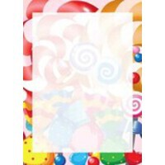 | Табличка КАРАМЕЛЬКИ с карманом А4 056 | 66344990 | Комплектация: табличка с карманом А4. Размер: 250х3х350 мм. Материал: ПВХ пластик 3 мм; ПЭТ 0,5 мм; вспененный скотч; самоклеющаяся плёнка (полноцветная печать 1440 dpi); защитная матовая ламинация. | 400 ₽
2 | 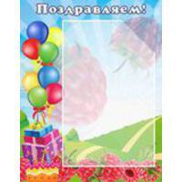 | Табличка ПОЗДРАВЛЯЕМ! с карманом А4 065 | 66361850 | Комплектация: табличка с карманом А4. Размер: 350х3х450 мм. Материал: ПВХ пластик 3 мм; ПЭТ 0,5 мм; вспененный скотч; самоклеющаяся плёнка (полноцветная печать 1440 dpi); защитная матовая ламинация. | 700 ₽
СТЕНДЫ-ВИЗИТКИ
№ | Фото | Наименование | Артикул | Описание | Цена
1 | 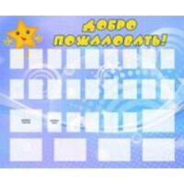 | Стенд "Добро пожаловать!" | 66294134 |  | 6250 ₽
2 | 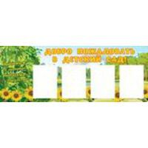 | Стенд-визитка ДОБРО ПОЖАЛОВАТЬ В ДЕТСКИЙ САД! с карманами А4 078 | 66380224 | Комплектация: стенд с карманами А4 (4 шт - вертикальной ориентации) Размер: 1300х3х500 мм. Материал: ПВХ пластик 3 мм; ПЭТ 0,5 мм; вспененный скотч; самоклеющаяся плёнка (полноцветная печать 1440 dpi); защитная матовая ламинация. | 2560 ₽
ДЕКОРАЦИИ
№ | Фото | Наименование | Артикул | Описание | Цена
1 | 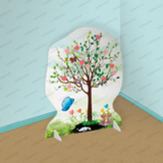 | Театральная двусторонняя декорация ДЕРЕВО ВЕСНА 281 | 91367353 | Размер: 900х1200 ммМатериалы: МДФ 6 мм; самоклеющаяся плёнка (полноцветная печать 1440 dpi); защитная матовая ламинация. | 7140 ₽
2 | 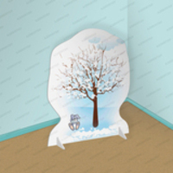 | Театральная двусторонняя декорация ДЕРЕВО ЗИМА 282 | 91367389 | Размер: 900х1200 ммМатериалы: МДФ 6 мм; самоклеющаяся плёнка (полноцветная печать 1440 dpi); защитная матовая ламинация. | 7140 ₽
НАШЕ ТВОРЧЕСТВО
№ | Фото | Наименование | Артикул | Описание | Цена
1 | 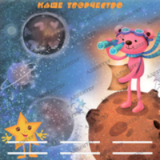 | Стенд магнитный НАШЕ ТВОРЧЕСТВО с полочками 032 | 66294738 | Размер: 1200х3х1200 мм.Размер полки: 300х70 мм (6 шт) Материал: ПВХ пластик 3 мм; ММ поверхность; акрил 2 мм; вспененный скотч; самоклеющаяся плёнка (полноцветная печать 1440 dpi). | 13520 ₽
2 | 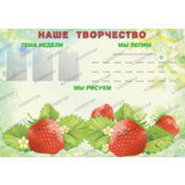 | Стенд магнитный НАШЕ ТВОРЧЕСТВО с карманами и полочками 038 | 66296430 | Размер: 1300х3х900 мм.Размер карманов: А5 (3 шт)Ширина полки: 300 мм (1 шт); 50 мм (24 шт) Материал: ПВХ пластик 3 мм; ММ поверхность; акрил 2 мм; ПЭТ 0,5 мм; вспененный скотч; самоклеющаяся плёнка (полноцветная печать 1440 dpi). | 11290 ₽
УГОЛОК ПИТАНИЯ (МЕНЮ)
№ | Фото | Наименование | Артикул | Описание | Цена
1 | 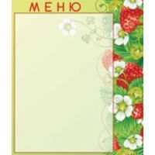 | Табличка МЕНЮ с карманом А5 036 | 66295526 | Комплектация: табличка с карманом А5. Размер: 280х3х330 мм. Материал: ПВХ пластик 3 мм; ПЭТ 0,5 мм; вспененный скотч; самоклеющаяся плёнка (полноцветная печать 1440 dpi); защитная матовая ламинация. | 420 ₽
2 |  | Табличка МЕНЮ с карманом А5 045 | 66297822 | Комплектация: табличка с карманом А5. Размер: 360х3х270 мм. Материал: ПВХ пластик 3 мм; ПЭТ 0,5 мм; вспененный скотч; самоклеющаяся плёнка (полноцветная печать 1440 dpi); защитная матовая ламинация. | 440 ₽
НАШИ КРОВАТКИ
№ | Фото | Наименование | Артикул | Описание | Цена
1 | 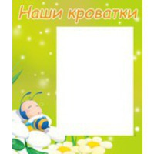 | Табличка НАШИ КРОВАТКИ с карманом А5 ПЧЁЛКА 080 | 66382307 | Комплектация: табличка с карманом А5. Размер: 250х3х297 мм. Материал: ПВХ пластик 3 мм; ПЭТ 0,5 мм; вспененный скотч; самоклеющаяся плёнка (полноцветная печать 1440 dpi); защитная матовая ламинация. | 340 ₽
2 | 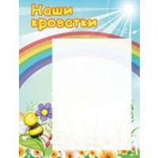 | Табличка НАШИ КРОВАТКИ с карманом А4 ПЧЁЛКА 082 | 66382959 | Комплектация: табличка с карманом А4. Размер: 300х3х420 мм. Материал: ПВХ пластик 3 мм; ПЭТ 0,5 мм; вспененный скотч; самоклеющаяся плёнка (полноцветная печать 1440 dpi); защитная матовая ламинация. | 570 ₽
НАШИ ПОЛОТЕНЦА
№ | Фото | Наименование | Артикул | Описание | Цена
1 | 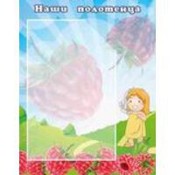 | Табличка НАШИ ПОЛОТЕНЦА с карманом А4 МАЛИНКА 066 | 66362491 | Комплектация: табличка с карманом А4. Размер: 350х3х450 мм. Материал: ПВХ пластик 3 мм; ПЭТ 0,5 мм; вспененный скотч; самоклеющаяся плёнка (полноцветная печать 1440 dpi); защитная матовая ламинация. | 700 ₽
2 | 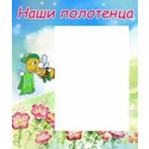 | Табличка НАШИ ПОЛОТЕНЦА с карманом А5 ПЧЁЛКА 081 | 66382680 | Комплектация: табличка с карманом А5. Размер: 250х3х297 мм. Материал: ПВХ пластик 3 мм; ПЭТ 0,5 мм; вспененный скотч; самоклеющаяся плёнка (полноцветная печать 1440 dpi); защитная матовая ламинация. | 340 ₽
НАШИ ШКАФЧИКИ
№ | Фото | Наименование | Артикул | Описание | Цена
1 | 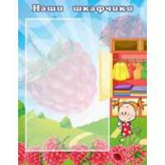 | Табличка НАШИ ШКАФЧИКИ с карманом А4 МАЛИНКИ 069 | 66366410 | Комплектация: табличка с карманом А4. Размер: 350х3х450 мм. Материал: ПВХ пластик 3 мм; ПЭТ 0,5 мм; вспененный скотч; самоклеющаяся плёнка (полноцветная печать 1440 dpi); защитная матовая ламинация. | 700 ₽
2 | 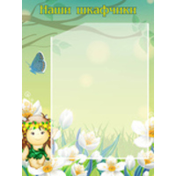 | Табличка НАШИ ШКАФЧИКИ с карманом А4 ЭЛЬФ 429 | 92344530 | Комплектация: табличка с карманом А4. Размер: 300х3х400 мм. Материал: ПВХ пластик 3 мм; ПЭТ 0,5 мм; вспененный скотч; самоклеющаяся плёнка (полноцветная печать 1440 dpi); защитная матовая ламинация. | 540 ₽
СИМВОЛИКА РОССИИ
№ | Фото | Наименование | Артикул | Описание | Цена
1 |  | Стенд магнитный МОЯ РОДИНА 445 | 92398954 | Размер: 500х3х700 мм. Материал: ПВХ пластик 3 мм; ММ поверхность; самоклеющаяся плёнка (полноцветная печать 1440 dpi). | 2870 ₽
2 | 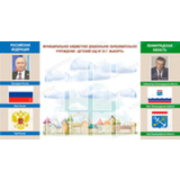 | Стенд СИМВОЛИКА РОССИИ с карманами А4 1117 | 192172771 | Комплектация: стенд с карманами А4 (14 шт вертикальной ориентации). Размер: 2200х3х1200 мм. Материал: ПВХ пластик 3 мм; ПЭТ 0,5 мм; вспененный скотч; самоклеющаяся плёнка (полноцветная печать 1440 dpi); защитная матовая ламинация. | 11640 ₽
БАННЕРЫ ДЛЯ ДОУ
№ | Фото | Наименование | Артикул | Описание | Цена
1 | 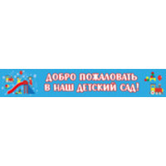 | Баннер-растяжка ДОБРО ПОЖАЛОВАТЬ В НАШ ДЕТСКИЙ САД 1562 | 237814897 | Размер: 6000х3х1000 мм Материал: баннерная ткань с ПВХ; люверсы; полноцветная печать 1440 dpi. | 3470 ₽
2 | 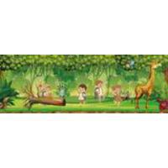 | Баннер НЕПОСЕДЫ 1565 | 237818890 | Размер: 2850х3х1000 мм Материал: баннерная ткань с ПВХ; люверсы; полноцветная печать 1440 dpi. | 2260 ₽
РАЗВИВАЮЩИЕ СТЕНДЫ
№ | Фото | Наименование | Артикул | Описание | Цена
1 | 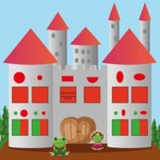 | Стенд логопедический ЗАМОК ДЛЯ ЗВУКОВ с карманами 034 | 66295371 | Размер: 400х3х400 мм Материал: ПВХ пластик 3 мм; ПЭТ 0,5 мм; вспененный скотч; самоклеющаяся плёнка (полноцветная печать 1440 dpi); защитная матовая ламинация. | 930 ₽
2 | 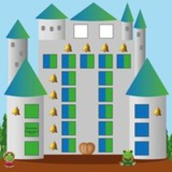 | Стенд логопедический ЗАМОК ДЛЯ ЗВУКОВ с карманами 035 | 66295461 | Размер: 500х3х500 мм Материал: ПВХ пластик 3 мм; ПЭТ 0,5 мм; вспененный скотч; самоклеющаяся плёнка (полноцветная печать 1440 dpi); защитная матовая ламинация. | 1460 ₽
МАГНИТНЫЕ СТЕНДЫ
№ | Фото | Наименование | Артикул | Описание | Цена
1 |  | Стенд магнитный НАУКА 106 | 66445737 | Размер: 1250х3х650 мм. Материал: ПВХ пластик 3 мм; ММ поверхность; самоклеющаяся плёнка (полноцветная печать 1440 dpi). | 23380 ₽

СТЕНДЫ ДЛЯ ШКОЛ
<= НА ГЛАВНУЮ |  | СТЕНДЫ ДЛЯ ШКОЛ
Подсказка: для того чтобы открыть позицию на сайте нажмите на наименование/фото товара
НАВИГАЦИОННЫЕ СИСТЕМЫ ДЛЯ ШКОЛ
№ | Фото | Наименование | Артикул | Описание | Цена
1 | 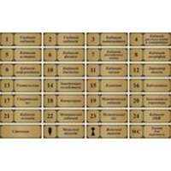 | Табличка на кабинет | 91364238 |  | 260 ₽
2 | 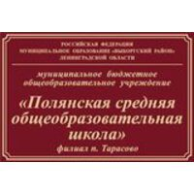 | Табличка фасадная "СОШ" | 92436559 |  | 1130 ₽
МЕДКАБИНЕТ
№ | Фото | Наименование | Артикул | Описание | Цена
1 | 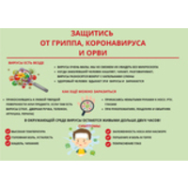 | Наклейка "Защитись от вирусов" | 179424265 |  | 190 ₽
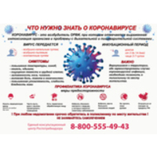 2
БАННЕРЫ ДЛЯ ШКОЛ
№ | Фото | Наименование | Артикул | Описание | Цена
1 |  | Баннер "Добро пожаловать! Школа патриотического воспитания" | 91364056 |  | 3940 ₽
 2
ИНФОРМАЦИЯ
№ | Фото | Наименование | Артикул | Описание | Цена
1 |  | Стенд КЛАССНЫЙ УГОЛОК с карманами А4 090 | 66434929 | Размер: 750х3х1400 мм.Размер кармана: А4 (6 шт) Материал: ПВХ пластик 3 мм; ПЭТ 0,5 мм; вспененный скотч; самоклеющаяся плёнка (полноцветная печать 1440 dpi); защитная матовая ламинация. | 6630 ₽
 2
ГОСУДАРСТВЕННАЯ СИМВОЛИКА
№ | Фото | Наименование | Артикул | Описание | Цена
1 |  | Стенды СИМВОЛИКА РФ и САНКТ-ПЕТЕРБУРГА 198 | 76563923 | Размер: 1200х3х800 мм. Материал: ПВХ пластик 3 мм; ПЭТ 0,5 мм (в варианте с карманами); вспененный скотч (в варианте с карманами); самоклеющаяся плёнка (полноцветная печать 1440 dpi); защитная матовая ламинация. | 4080 ₽
 2
УГОЛОК БЕЗОПАСНОСТИ
№ | Фото | Наименование | Артикул | Описание | Цена
1 |  | Стенд ИНДИВИДУАЛЬНЫЕ СРЕДСТВА ЗАЩИТЫ 008 | 66213102 | Размер: 1080х3х1000 мм. Материал: ПВХ пластик 3 мм; самоклеющаяся плёнка (полноцветная печать 1440 dpi); защитная матовая ламинация. | 4590 ₽
 2
ГОСУДАРСТВЕННАЯ АТТЕСТАЦИЯ
№ | Фото | Наименование | Артикул | Описание | Цена
1 |  | Стенд ПОДГОТОВКА К ЕГЭ И ГИА ПО ФИЗИКЕ с карманами А4 104 | 66444695 | Размер: 1200х3х800 мм.Размер кармана: А4 (9 шт) Материал: ПВХ пластик 3 мм; ПЭТ 0,5 мм; вспененный скотч; самоклеющаяся плёнка (полноцветная печать 1440 dpi); защитная матовая ламинация. | 4640 ₽
 2
СТЕНДЫ БИОЛОГИЯ
№ | Фото | Наименование | Артикул | Описание | Цена
1 |  | Стенд ЭВОЛЮЦИЯ ОРГАНИЧЕСКОГО МИРА 467 | 95330432 | Размер: 800х3х1000 мм. Материал: ПВХ пластик 3 мм; самоклеющаяся плёнка (полноцветная печать 1440 dpi); защитная матовая ламинация. | 3400 ₽
 2
СТЕНДЫ ИНОСТРАННЫЙ ЯЗЫК
№ | Фото | Наименование | Артикул | Описание | Цена
1 |  | Стенд МЫ УЧИМ АНГЛИЙСКИЙ с карманами А4 499 | 95420385 | Размер: 800х3х1100 мм.Размер кармана: А4 (6 шт) Материал: ПВХ пластик 3 мм; ПЭТ 0,5 мм; вспененный скотч; самоклеющаяся плёнка (полноцветная печать 1440 dpi); защитная матовая ламинация. | 4250 ₽
 2
СТЕНДЫ ИНФОРМАТИКА
№ | Фото | Наименование | Артикул | Описание | Цена
1 |  | Стенд КОМПЬЮТЕР И ИНФОРМАЦИЯ 697 | 122155839 | Размер: 1050х3х920 мм. Материал: ПВХ пластик 3 мм; самоклеющаяся плёнка (полноцветная печать 1440 dpi); защитная матовая ламинация. | 4110 ₽
 2
СТЕНДЫ ИСТОРИЯ/ОБЩЕСТВОЗНАНИЕ
№ | Фото | Наименование | Артикул | Описание | Цена
1 |  | Стенд | 66439828 |  | 1280 ₽
 2
СТЕНДЫ МАТЕМАТИКА
№ | Фото | Наименование | Артикул | Описание | Цена
1 |  | Стенд ГЕОМЕТРИЧЕСКИЕ ФИГУРЫ И ТЕЛА 718 | 138636743 | Размер: 1400х3х1000 мм. Материал: ПВХ пластик 3 мм; самоклеющаяся плёнка (полноцветная печать 1440 dpi); защитная матовая ламинация. | 5950 ₽
 2
МУЗЫКАЛЬНЫЙ КЛАСС
№ | Фото | Наименование | Артикул | Описание | Цена
1 |  | Стенд "Музыкальные инструменты" | 139020525 |  | 2990 ₽
 2
СТЕНДЫ НАЧАЛЬНАЯ ШКОЛА
№ | Фото | Наименование | Артикул | Описание | Цена
1 |  | Стенд АЗБУКА В КАРТИНКАХ 487 | 95419651 | Размер: 1000х3х1500 мм. Материал: ПВХ пластик 3 мм; самоклеющаяся плёнка (полноцветная печать 1440 dpi); защитная матовая ламинация. | 6370 ₽
 2
СТЕНДЫ РУССКИЙ ЯЗЫК/ЛИТЕРАТУРА
№ | Фото | Наименование | Артикул | Описание | Цена
1 |  | Стенд ЗНАКИ ПРЕПИНАНИЯ 498 | 95420355 | Размер: 800х3х1000 мм. Материал: ПВХ пластик 3 мм; самоклеющаяся плёнка (полноцветная печать 1440 dpi); защитная матовая ламинация. | 3400 ₽
 2
СТЕНДЫ ИЗОБРАЗИТЕЛЬНОЕ ИСКУССТВО
№ | Фото | Наименование | Артикул | Описание | Цена
1 |  | Стенд ДЕРЗАЙ, ТВОРИ, ВЫДУМЫВАЙ с карманами А4 496 | 95420294 | Размер: 800х3х900 мм.Размер кармана: А4 (4 шт) Материал: ПВХ пластик 3 мм; ПЭТ 0,5 мм; вспененный скотч; самоклеющаяся плёнка (полноцветная печать 1440 dpi); защитная матовая ламинация. | 3490 ₽
 2
СТЕНДЫ ФИЗИКА
№ | Фото | Наименование | Артикул | Описание | Цена
1 |  | Стенд Инерция. Взаимодействие тел | 88884475 |  | 2000 ₽
 2
СТЕНДЫ СПОРТ
№ | Фото | Наименование | Артикул | Описание | Цена
1 |  | Стенд "Спортивная жизнь школы" | 191055478 |  | 10740 ₽
 2
СТЕНДЫ ХИМИЯ
№ | Фото | Наименование | Артикул | Описание | Цена
1 |  | Стенд Техника безопасности на уроках химии | 88772492 |  | 2990 ₽
 2
СТЕНДЫ ЧЕРЧЕНИЕ
№ | Фото | Наименование | Артикул | Описание | Цена
1 |  | Стенд "Геометрические построения" | 122156306 |  | 3970 ₽
 2
СТЕНДЫ ГЕОГРАФИЯ (КАРТЫ)
№ | Фото | Наименование | Артикул | Описание | Цена
1 |  | Стенд "Карта Ленинградской области" | 195268470 |  | 10880 ₽
 2
СТЕНДЫ ТЕХНОЛОГИЯ
№ | Фото | Наименование | Артикул | Описание | Цена
1 |  | Стенд МОДА 30-Х ГОДОВ 1500 | 237139692 | Размер: 700х3х1000 мм. Материал: ПВХ пластик 3 мм; самоклеющаяся плёнка (полноцветная печать 1440 dpi); защитная матовая ламинация. | 2980 ₽
 2
СТЕНДЫ АСТРОНОМИЯ
№ | Фото | Наименование | Артикул | Описание | Цена
1 |  | Стенд ХАРАКТЕРИСТИКИ ПЛАНЕТ СОЛНЕЧНОЙ СИСТЕМЫ 1580 | 237866363 | Размер: 700х3х500 мм. Материал: ПВХ пластик 3 мм; самоклеющаяся плёнка (полноцветная печать 1440 dpi); защитная матовая ламинация. | 1620 ₽
2 |  | Стенд СОЛНЕЧНАЯ СИСТЕМА 1581 | 237866752 | Размер: 700х3х500 мм. Материал: ПВХ пластик 3 мм; самоклеющаяся плёнка (полноцветная печать 1440 dpi); защитная матовая ламинация. | 1620 ₽
ЗНАКИ И ЭВАКУАЦИОННЫЕ ПЛАНЫ
№ | Фото | Наименование | Артикул | Описание | Цена

СТЕНДЫ ДЛЯ ЦЕНТРА "ТОЧКА РОСТА"
<= НА ГЛАВНУЮ |  | СТЕНДЫ ДЛЯ ЦЕНТРА "ТОЧКА РОСТА"
Подсказка: для того чтобы открыть позицию на сайте нажмите на наименование/фото товара
СТЕНДЫ ДЛЯ ЦЕНТРА "ТОЧКА РОСТА"
№ | Фото | Наименование | Артикул | Описание | Цена
1 |  | Объемные буквы "Точка роста" | 178458588 | Размер: 1500х490 мм Материалы: ПВХ пластик 3/5/10 мм (при выборе соотвествующей характеристики в заказе); самоклеющаяся плёнка (полноцветная печать 1440 dpi) (при выборе соотвествующей характеристики в заказе); защитная матовая ламинация (для самоклеющейся плёнки); вспененный скотч (для букв из пластика ПВХ). | 2090 ₽
2 |  | Стенд ТОЧКА РОСТА с логотипом Национального проекта ОБРАЗОВАНИЕ и 6-ю карманами | 178463130 | Размер: 1400х3х900 мм Материалы: ПВХ пластик 3 мм; ПЭТ 0,5 мм; вспененный скотч; самоклеющаяся плёнка (полноцветная печать 1440 dpi); защитная матовая ламинация. | 6080 ₽

СТЕНДЫ ДЛЯ ЦЕНТРА "КВАНТОРИУМ"
<= НА ГЛАВНУЮ |  | СТЕНДЫ ДЛЯ ЦЕНТРА "КВАНТОРИУМ"
Подсказка: для того чтобы открыть позицию на сайте нажмите на наименование/фото товара
СТЕНДЫ ДЛЯ ЦЕНТРА "КВАНТОРИУМ"
№ | Фото | Наименование | Артикул | Описание | Цена
1 |  | КВАНТОРИУМ Таблички-указатели для навигации внутри детских технопарков (красная) | 199187043 |  | 260 ₽
2 |  | КВАНТОРИУМ Таблички-указатели для навигации внутри детских технопарков (оранжевая) | 199329047 |  | 260 ₽

ВЕЛИКАЯ ОТЕЧЕСТВЕННАЯ ВОЙНА
<= НА ГЛАВНУЮ |  | ВЕЛИКАЯ ОТЕЧЕСТВЕННАЯ ВОЙНА
Подсказка: для того чтобы открыть позицию на сайте нажмите на наименование/фото товара
ВЕЛИКАЯ ОТЕЧЕСТВЕННАЯ ВОЙНА
№ | Фото | Наименование | Артикул | Описание | Цена
1 |  | Патриотическая двусторонняя декорация ЛЕНТА 9 МАЯ 221 | 337193465 | Размер: 2070х1040 ммМатериалы: МДФ 6 мм; самоклеющаяся плёнка (полноцветная печать 1440 dpi); защитная матовая ламинация. | 12940 ₽
2 |  | Патриотическая двусторонняя декорация КРАСНАЯ ЗВЕЗДА 9 МАЯ 223 | 337196330 | Размер: 570х600 ммМатериалы: МДФ 6 мм; самоклеющаяся плёнка (полноцветная печать 1440 dpi); защитная матовая ламинация. | 3620 ₽

ИНТЕРЬЕРНЫЕ ЧАСЫ
<= НА ГЛАВНУЮ |  | ИНТЕРЬЕРНЫЕ ЧАСЫ
Подсказка: для того чтобы открыть позицию на сайте нажмите на наименование/фото товара
ИНТЕРЬЕРНЫЕ ЧАСЫ
№ | Фото | Наименование | Артикул | Описание | Цена
1 |  | Часы "Точка роста" | 187805976 |  | 2570 ₽
2 |  | Часы настенные "Москва" | 199515863 |  | 2270 ₽

СТОЙКИ ИНФОРМАЦИИ
<= НА ГЛАВНУЮ |  | СТОЙКИ ИНФОРМАЦИИ
Подсказка: для того чтобы открыть позицию на сайте нажмите на наименование/фото товара
СТОЙКИ ИНФОРМАЦИИ
№ | Фото | Наименование | Артикул | Описание | Цена
1 |  | Стойка информационная 1 м 55° с рамкой Клик | 282992507 | Ориентация: любая. Вставка изображения: фронтально, сбоку. Толщина бумаги для вставки: до 1 мм. Материал и свойство защитного вкладыша: пластиковое стекло (ПЭТ), антиблик 0,4 мм. Размещение: напольный. Тип крепления: устойчивая конструкция. Наружное использование: возможно наружное использование. Формат: А4/А3 (Выбирается при заказе). Размер постера: 210х297 мм. Вес: 3,7 кг. Тип вставки рекламного материала: Клик, защелкивающийся механизм. Материал каркаса: алюминиевый профиль. Угол наклона крепления: 55°. Материал багета и характеристика покрытия: алюминий, анодированный. Дополнительные параметры прочности: утяжеленное основание. | 3400 ₽
2 |  | Стойка информационная двусторонняя 1,4 м с одной рамкой Клик | 283003468 | Ориентация: любая. Вставка изображения: фронтально, сбоку. Толщина бумаги для вставки: до 1 мм. Материал и свойство защитного вкладыша: пластиковое стекло (ПЭТ), антиблик 0,4 мм. Размещение: напольный. Тип крепления: устойчивая конструкция. Наружное использование: возможно наружное использование, обычно только в помещение. Формат: А2/А3/А4. Размер постера: 210х297 мм. Вес: 4,4 кг. Тип вставки рекламного материала: Клик, защелкивающийся механизм. Материал каркаса: алюминиевый профиль. Угол наклона крепления: 90°. Материал багета и характеристика покрытия: алюминий, анодированный. Дополнительные параметры прочности: утяжеленное основание. Высота: 1,4 м | 3780 ₽

СТЕНДЫ ПО ЭКОЛОГИИ
<= НА ГЛАВНУЮ |  | СТЕНДЫ ПО ЭКОЛОГИИ
Подсказка: для того чтобы открыть позицию на сайте нажмите на наименование/фото товара
СТЕНДЫ ПО ЭКОЛОГИИ
№ | Фото | Наименование | Артикул | Описание | Цена
1 |  | Стенд фигурный ПРАВИЛА СБОРА КРЫШЕЧЕК с четырьмя карманами | 293925663 | Размер: 550х3х1000 мм Материал: пластик ПВХ 3 мм; ПЭТ 0,5 мм; вспененный скотч; самоклеющаяся плёнка (полноцветная печать 1440 dpi); защитная матовая ламинация. | 3000 ₽
2 |  | Стенд фигурный ПРАВИЛА СБОРА КРЫШЕЧЕК ВАРИАНТ 2 | 293926849 | Размер: 550х3х1000 мм Материал: пластик ПВХ 3 мм; самоклеющаяся плёнка (полноцветная печать 1440 dpi); защитная матовая ламинация. | 2670 ₽

СТЕНДЫ ЮНАРМИЯ
<= НА ГЛАВНУЮ |  | СТЕНДЫ ЮНАРМИЯ
Подсказка: для того чтобы открыть позицию на сайте нажмите на наименование/фото товара
СТЕНДЫ ЮНАРМИЯ
№ | Фото | Наименование | Артикул | Описание | Цена
1 |  | Табличка ШТАБ ЮНАРМИЯ | 321997793 | Размер одной таблички: 250х3х150 мм Материал: ПВХ пластик 3 мм; самоклеющаяся плёнка (полноцветная печать 1440 dpi); защитная матовая ламинация. | 190 ₽
2 |  | Стенд ИНФОРМАЦИЯ ЮНАРМИЯ с карманами А4 | 321998946 | Размер одной таблички: 1100х3х1150 мм Материал: ПВХ пластик 3 мм; ПЭТ 0,5 мм; вспененный скотч; самоклеющаяся плёнка (полноцветная печать 1440 dpi); защитная матовая ламинация. | 6110 ₽

СТЕНДА ОРЛЯТА РОССИИ
<= НА ГЛАВНУЮ |  | СТЕНДА ОРЛЯТА РОССИИ
Подсказка: для того чтобы открыть позицию на сайте нажмите на наименование/фото товара
СТЕНДА ОРЛЯТА РОССИИ
№ | Фото | Наименование | Артикул | Описание | Цена
1 |  | Табличка ОРЛЯТА РОССИИ вариант 1 | 322213421 | Размер одной таблички: 300х3х150 мм Материал: ПВХ пластик 3 мм; самоклеющаяся плёнка (полноцветная печать 1440 dpi); защитная матовая ламинация. | 230 ₽
2 |  | Табличка ОРЛЯТА РОССИИ вариант 2 | 322213904 | Размер одной таблички: 300х3х200 мм Материал: ПВХ пластик 3 мм; самоклеющаяся плёнка (полноцветная печать 1440 dpi); защитная матовая ламинация. | 300 ₽

СТЕНДЫ ДЛЯ ЦЕНТРА IT-КУБ
<= НА ГЛАВНУЮ |  | СТЕНДЫ ДЛЯ ЦЕНТРА IT-КУБ
Подсказка: для того чтобы открыть позицию на сайте нажмите на наименование/фото товара
СТЕНДЫ ДЛЯ ЦЕНТРА IT-КУБ
№ | Фото | Наименование | Артикул | Описание | Цена
1 |  | Пресс-волл IT-КУБ вариант 1 | 324104757 |  | 4410 ₽
2 |  | Пресс-волл IT-КУБ вариант 2 | 324105199 |  | 4410 ₽

